变频装置
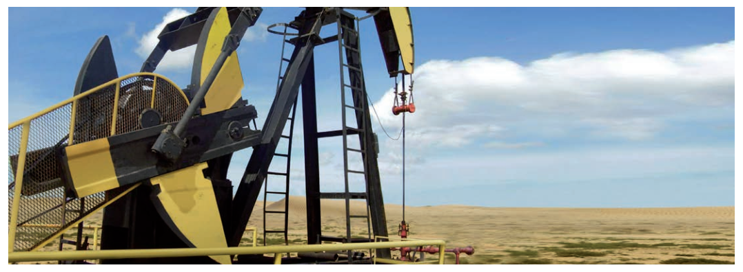
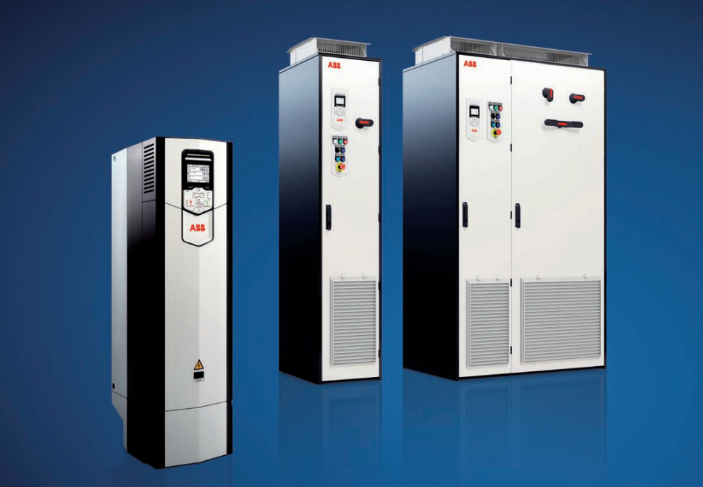
变频器及变频控制柜介绍：
变频器及其配套控制柜可实现对永磁电机的起动、点动运行、变速运行、停止等控制，广泛应用在风机、泵类及油田磕头机上。以
油田磕头机为例，我司设计的永磁电机采用ABB变频控制后，可以调节抽油机冲程频次及分别调节上、下形程的速度，提高泵的充满系数的同时减少泵的漏失，以获得最大出油量。减少启动冲击，提高功率因数，零速满转矩启动，延长了设备寿命，特别是油泵的寿命。减少了机械故障，提高了设备可靠性。
变频控制柜优点介绍：
直接转矩控制（DTC）
ABB独一无二的电机控制技术，可为所有应用和几乎任何交流电机提供精确的速度和转矩控制。可以在无传感器的情况下驱动永磁电机，无需编码器。
可插拔式存储单元
将所有软件和参数配置存储在方便更换和安装的存储单元中。
能效管理
变频器可以提供诸如能源优化器和能效信息之类的功能，帮助您监控和节省工业过程的能耗。
稳定、可靠的设计
ACS880旨在长时间运行，即使是在恶劣的条件下。其优点包括长达9年的服务周期以及对震动和污染的良好耐受性。
远程监控
通过内置的网络服务器，NETA-21让您能在全球各地轻松访问工业应用。
注：变频控制柜实际尺寸与使用环境可根据用户需要定制。

外形及安装尺寸1
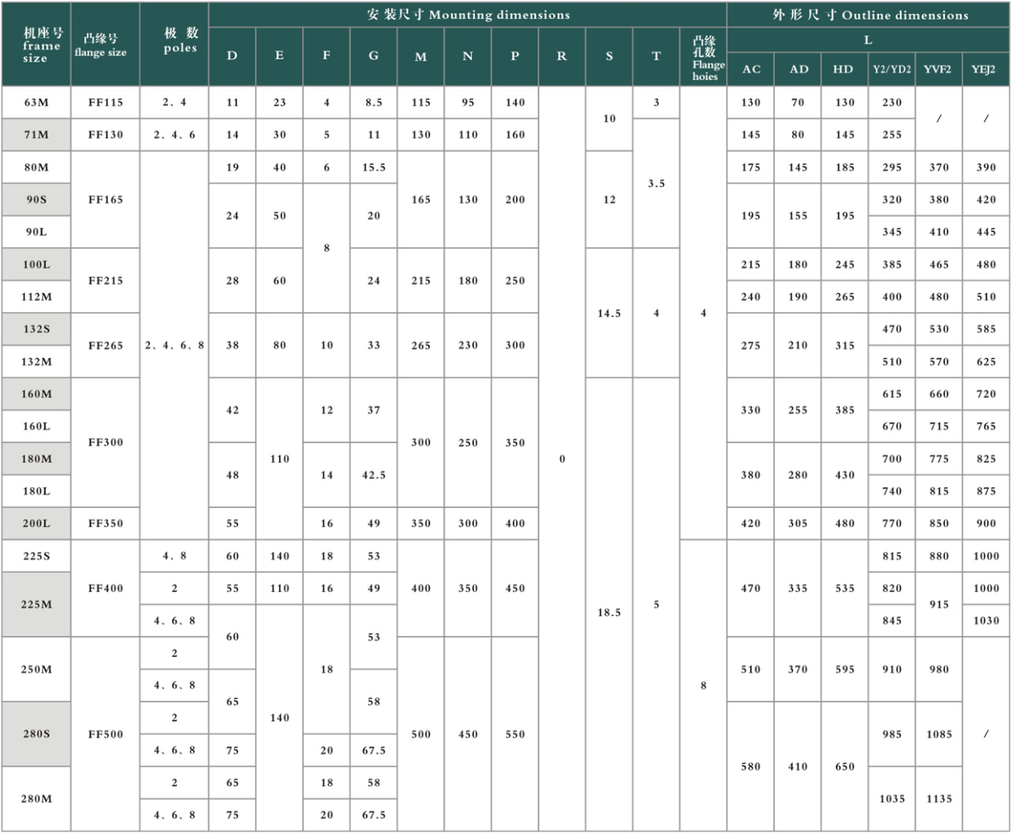
附录I-1 TYCVF、YE2、YE3、YD2、YDT、YVF2、YEJ2系列电动机外形及安装尺寸 |  | 附录I-2 TYCVF、YE2、YE3、YD2、YDT、YVF2、YEJ2系列电动机外形及安装尺寸
Appendix I-1 TYCVF、YE2、YE3、YD2、YDT、YVF2、YEJ2 series motor's dimensions |  | Appendix I-2 TYCVF、YE2、YE3、YD2、YDT、YVF2、YEJ2 series motor's dimensions

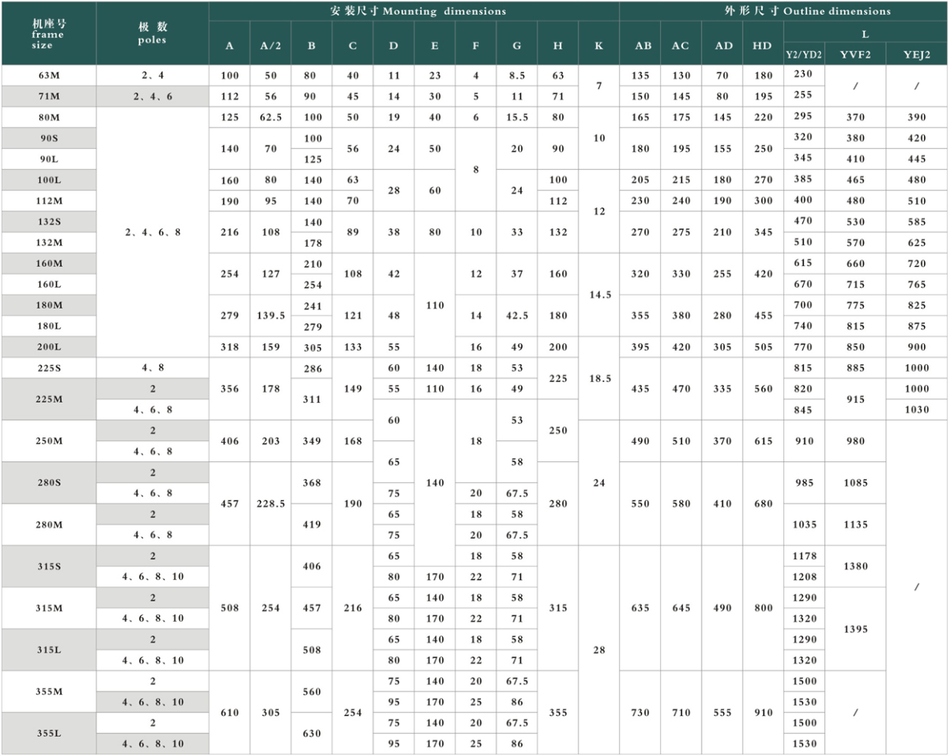
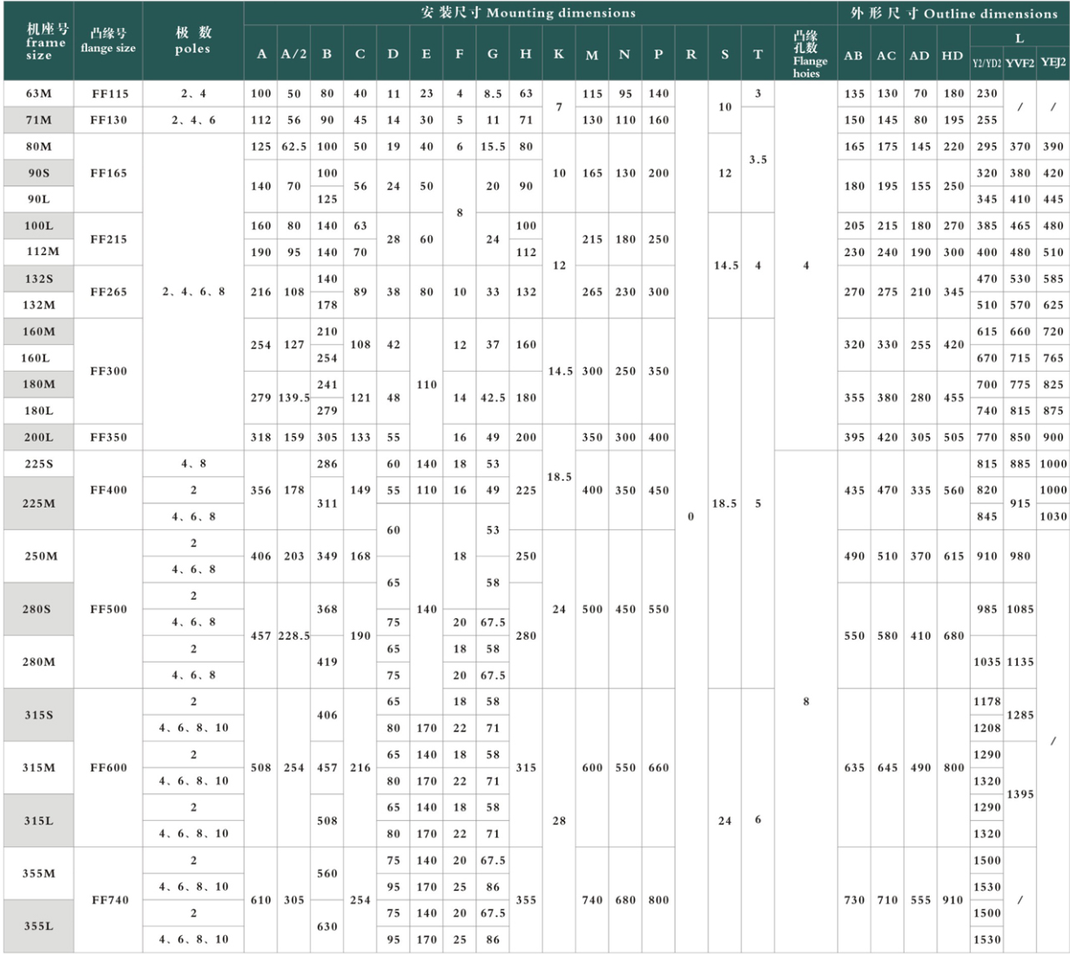
机座带底脚、端盖上无凸缘的电动机 |  | 机座带底脚、端盖上有凸缘（带通孔）的电动机
Frame with foot end, shield without flange |  | Frame with foot end, shield with flange（with through hole）

附录I-3 TYCVF、YE2、YE3、YD2、YDT、YVF2、YEJ2系列电动机外形及安装尺寸
Appendix I-3 TYCVF、YE2、YE3、YD2、YDT、YVF2、YEJ2 series motor's dimensions
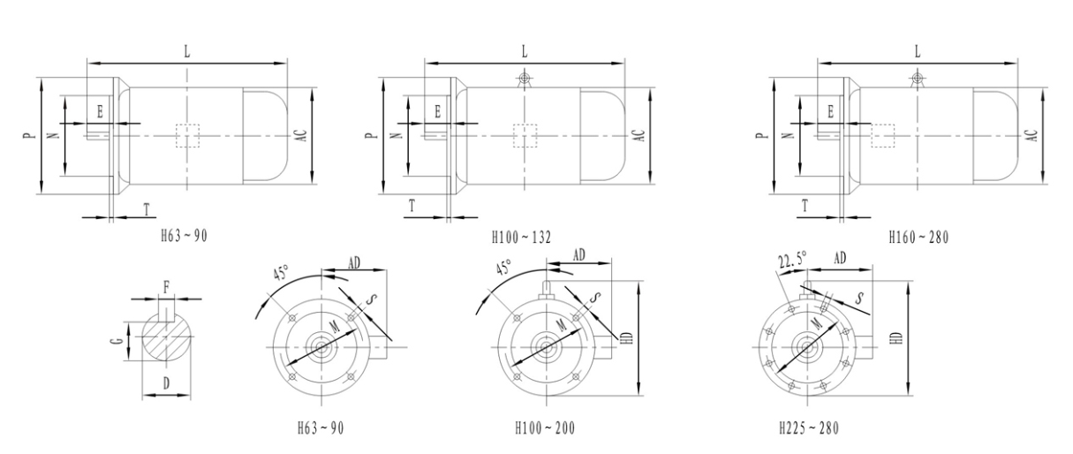

 | 注意：外型及安装尺寸是截图的，不清楚，请想办法处理。

机座不带底脚、端盖上有凸缘（带通孔）的电动机
Frame without foot end, shield with flange（with through hole）

